Задание 4
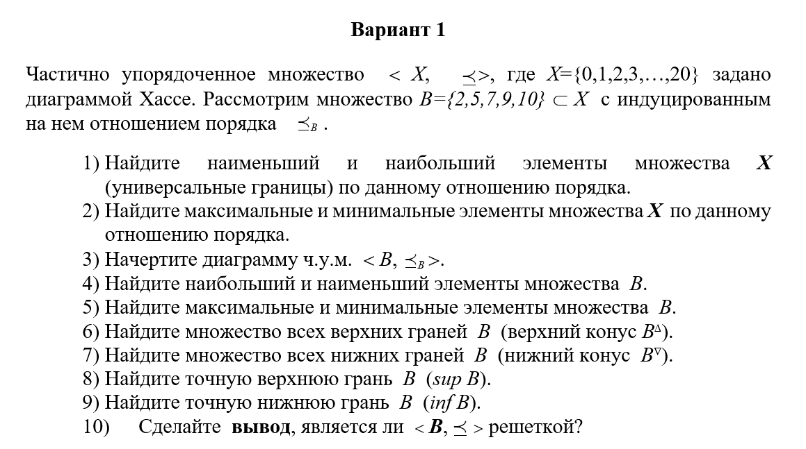
Номер варианта в соответствии с вашим порядковым номером в списке группы (смотрите ИСУ)
Уважаемые студенты! Перед Вами форма для выполнения домашнего задания №4 по теме "Исследование свойств ч.у.м." по дисциплине Дискретная математика. Ниже отображена инструкция по выполнению, формированию и оправке необходимых для проверки материалов.

Ответы на данные вопросы (1-2, 4-10) вводите на листе «Часть 1»
ИНСТРУКЦИЯ 1. Внимательно прочитайте задание, представленное на этом листе слева. В нем Вы найдете ДВЕ части, которые необходимо выполнить. Как видите часть ответов необходимо представить графически, а часть на листах exсel таблицы. 2. Как отвечать на вопросы? Перейдите на нужный лист "Часть 1" и введите свой ответ в белую ячейку (только они доступны для редактирования). Все поля с ОБЪЯСНЕНИЕМ обязательны для заполнения! 3. Как сформировать все материалы для отправки? Сохраните лист "Часть 1" в формате part1.csv (формат .csv обязателен, его можно выбрать при сохранении в меню файл--> сохранить как --> CSV UTF-8). На задание 3 необходимо предоставить рисунок, выполненный в графическом редакторе, его сохраняем как Hasse.png .Таким образом у Вас получится 2 файла один формата .csv, а второй формата .png. Все 2 файла упакуйте в архив .zip с именем следующего формата: №группы_фамилияИО.zip (например 3123_ПетровНС.zip) 4. Куда отправить архив? Правильно оформленный архив отправляете по почте на адрес: kainagr@mail.ru В теме письма обязательно укажите "домашнее задание 4 дм", так Ваше письмо попадет в нужную папку и Вы получите автоматический ответ о доставке письма, тему ни в коем случае НЕ МЕНЯЙТЕ. 6. Выполнение всех инструкций ОБЯЗАТЕЛЬНО! Период выполнения домашнего задания - 7 дней с момента его выдачи

Ответ на данный вопрос (3) представте в виде рисунка "Hasse.png"

ДИАГРАММА ХАССЕ В ОТДЕЛЬНОМ ФАЙЛЕ НА ГУГЛ ДИСКЕ "ДЗ 4 Диаграмма Хассе"

